Лист 1
Прайс-лист
МИР ПРЯЖИ

В валюте: руб. (курс 1).
Цены указаны на 07.08.2020

№ | Номенклатура/ Характеристика номенклатуры | Описание | Изображение | Артикул | Цена | Ед. | Остаток | Ссылка на сайт
 | Шнур Estrela NEON PES ROPES, 5 м | Шнур Estrela NEON PES ROPES, 5 м | 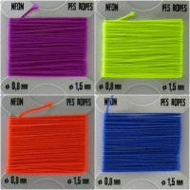 | 422 121002 | 54.00 |  |  | Изображение
 | Шнур Estrela NEON PES ROPES, 5 м (01108) |  | 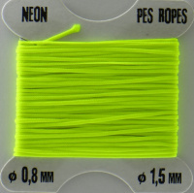 |  | 54.00 | упак | 230 | Изображение
 | Шнур Estrela NEON PES ROPES, 5 м (02127) |  | 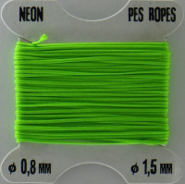 |  | 54.00 | упак | 243 | Изображение
 | Шнур Estrela NEON PES ROPES, 5 м (03157) |  | 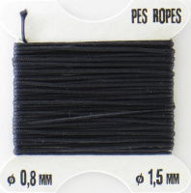 |  | 54.00 | упак | 178 | Изображение
 | Шнур Estrela NEON PES ROPES, 5 м (03861) |  | 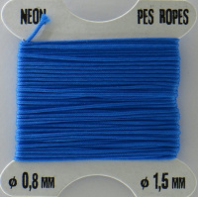 |  | 54.00 | упак | 104 | Изображение
 | Шнур Estrela NEON PES ROPES, 5 м (03862) |  | 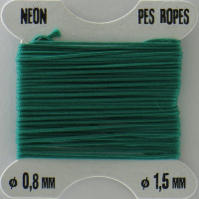 |  | 54.00 | упак | 140 | Изображение
 | Шнур Estrela NEON PES ROPES, 5 м (03863) |  | 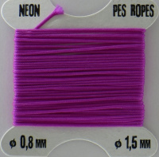 |  | 54.00 | упак | 140 | Изображение
 | Шнур Estrela NEON PES ROPES, 5 м (03864) |  | 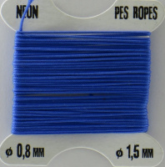 |  | 54.00 | упак | 152 | Изображение
 | Шнур Estrela NEON PES ROPES, 5 м (05474) |  | 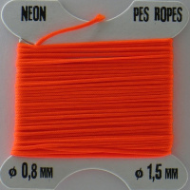 |  | 54.00 | упак | 231 | Изображение
 | Шнур Estrela NEON PES ROPES, 5 м (09001) |  | 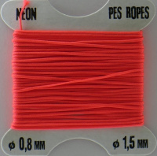 |  | 54.00 | упак | 255 | Изображение
 | Шнурки "Gamma" SHL-01/10 10 мм 120 см 10 пар(a) СК №07 сиреневый (вишня розовая) | Шнурки "Gamma" SHL-01/10 10 мм 120 см 10 пар(a) СК №07 сиреневый (вишня розовая) |  | SHL-01/10 | 240.00 |  |  | Изображение
 | Шнурки "Gamma" SHL-01/10 10 мм 120 см 10 пар(a) СК №07 сиреневый (вишня розовая) |  |  |  | 240.00 | упак | 3 | Изображение
 | Шнурки "Gamma" SHL-01/10 10 мм 120 см 10 пар(a) СК №08 коралловый (вишня розовая) | Шнурки "Gamma" SHL-01/10 10 мм 120 см 10 пар(a) СК №08 коралловый (вишня розовая) |  | SHL-01/10 | 240.00 |  |  | Изображение
 | Шнурки "Gamma" SHL-01/10 10 мм 120 см 10 пар(a) СК №08 коралловый (вишня розовая) |  |  |  | 240.00 | упак | 2 | Изображение
 | Шнурки "Gamma" SHL-01/10 10 мм 120 см 10 пар(a) СК №12 малиновый (леопард черный) | Шнурки "Gamma" SHL-01/10 10 мм 120 см 10 пар(a) СК №12 малиновый (леопард черный) |  | SHL-01/10 | 240.00 |  |  | Изображение
 | Шнурки "Gamma" SHL-01/10 10 мм 120 см 10 пар(a) СК №12 малиновый (леопард черный) |  |  |  | 240.00 | упак | 1 | Изображение
 | Шнурки "Gamma" SHL-01/10 10 мм 120 см 10 пар(a) СК №14 зеленый (клетка) | Шнурки "Gamma" SHL-01/10 10 мм 120 см 10 пар(a) СК №14 зеленый (клетка) |  | SHL-01/10 | 240.00 |  |  | Изображение
 | Шнурки "Gamma" SHL-01/10 10 мм 120 см 10 пар(a) СК №14 зеленый (клетка) |  |  |  | 240.00 | упак | 1 | Изображение
 | Шнурки "Gamma" SHL-01/10 10 мм 120 см 10 пар(a) СК №19 салатовый (завитки) | Шнурки "Gamma" SHL-01/10 10 мм 120 см 10 пар(a) СК №19 салатовый (завитки) |  | SHL-01/10 | 240.00 |  |  | Изображение
 | Шнурки "Gamma" SHL-01/10 10 мм 120 см 10 пар(a) СК №19 салатовый (завитки) |  |  |  | 240.00 | упак | 2 | Изображение
 | Шнурки "Gamma" SHL-01/10 10 мм 120 см 10 пар(a) СК №20 коралловый (завитки) | Шнурки "Gamma" SHL-01/10 10 мм 120 см 10 пар(a) СК №20 коралловый (завитки) |  | SHL-01/10 | 240.00 |  |  | Изображение
 | Шнурки "Gamma" SHL-01/10 10 мм 120 см 10 пар(a) СК №20 коралловый (завитки) |  |  |  | 240.00 | упак | 3 | Изображение
 | Шнурки "Gamma" SHL-01/10 10 мм 120 см 10 пар(a) СК №21 голубой (завитки) | Шнурки "Gamma" SHL-01/10 10 мм 120 см 10 пар(a) СК №21 голубой (завитки) |  | SHL-01/10 | 240.00 |  |  | Изображение
 | Шнурки "Gamma" SHL-01/10 10 мм 120 см 10 пар(a) СК №21 голубой (завитки) |  |  |  | 240.00 | упак | 3 | Изображение
 | Шнурки "Gamma" SHL-01/10 10 мм 120 см 10 пар(a) СК №24 белый (цветы) | Шнурки "Gamma" SHL-01/10 10 мм 120 см 10 пар(a) СК №24 белый (цветы) |  | SHL-01/10 | 240.00 |  |  | Изображение
 | Шнурки "Gamma" SHL-01/10 10 мм 120 см 10 пар(a) СК №24 белый (цветы) |  |  |  | 240.00 | упак | 2 | Изображение
 | Шнурки круглые 90 см, черные, 20 шт/упак | Шнурки круглые 90 см, черные, 20 шт/упак | 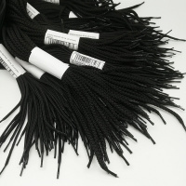 | ШК-90-Ч | 78.00 |  |  | Изображение
 | Шнурки круглые 90 см, черные, 20 шт/упак |  |  |  | 78.00 | упак | 12 | Изображение
 | Шнурки круглые армированные 110 см, ассорти (белое с черным), 20 шт/упак | Шнурки круглые армированные 110 см, ассорти (белое с черным), 20 шт/упак | 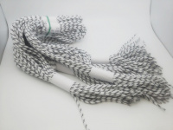 | ШКА-110-АС | 204.00 |  |  | Изображение
 | Шнурки круглые армированные 110 см, ассорти (белое с черным), 20 шт/упак |  |  |  | 204.00 | упак | 2 | Изображение
 | Шнурки круглые армированные 110 см, ассорти (красное с черным), 20 шт/упак | Шнурки круглые армированные 110 см, ассорти (красное с черным), 20 шт/упак | 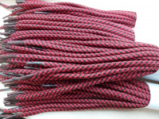 | ШКА-110-АС | 204.00 |  |  | Изображение
 | Шнурки круглые армированные 110 см, ассорти (красное с черным), 20 шт/упак |  |  |  | 204.00 | упак | 4 | Изображение
 | Шнурки круглые армированные 110 см, ассорти (серое с черным), 20 шт/упак | Шнурки круглые армированные 110 см, ассорти (серое с черным), 20 шт/упак | 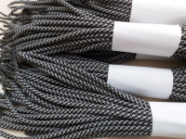 | ШКА-110-АС | 204.00 |  |  | Изображение
 | Шнурки круглые армированные 110 см, ассорти (серое с черным), 20 шт/упак |  |  |  | 204.00 | упак | 3 | Изображение
 | Шнурки круглые армированные 110 см, ассорти (черное с белым), 20 шт/упак | Шнурки круглые армированные 110 см, ассорти (черное с белым), 20 шт/упак | 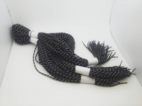 | ШКА-110-АС | 204.00 |  |  | Изображение
 | Шнурки круглые армированные 110 см, ассорти (черное с белым), 20 шт/упак |  |  |  | 204.00 | упак | 4.9 | Изображение
 | Шнурки круглые армированные 110 см, ассорти, 20 шт/упак | Шнурки круглые армированные 110 см, ассорти, 20 шт/упак | 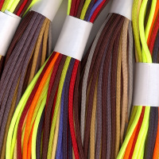 | ШКА-110-АС | 204.00 |  |  | Изображение
 | Шнурки круглые армированные 110 см, ассорти, 20 шт/упак |  |  |  | 204.00 | упак | 10 | Изображение
 | Шнурки круглые армированные 110 см, ассорти, 20 шт/упак (ассорти с вкраплениями) |  |  |  | 204.00 | упак | 6 | Изображение
 | Шнурки круглые армированные 110 см, белый, 20 шт/упак | Шнурки круглые армированные 110 см, белый, 20 шт/упак | 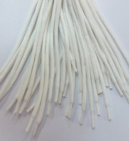 | ШКА-110-Б | 192.00 |  |  | Изображение
 | Шнурки круглые армированные 110 см, белый, 20 шт/упак |  |  |  | 192.00 | упак | 2 | Изображение
 | Шнурки круглые армированные 110 см, коричневый, 20 шт/упак | Шнурки круглые армированные 110 см, коричневый, 20 шт/упак | 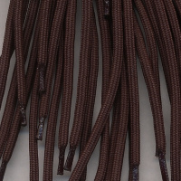 | ШКА-110-К | 204.00 |  |  | Изображение
 | Шнурки круглые армированные 110 см, коричневый, 20 шт/упак |  |  |  | 204.00 | упак | 1 | Изображение
 | Шнурки круглые армированные 110 см, черные, 20 шт/упак | Шнурки круглые армированные 110 см, черные, 20 шт/упак | 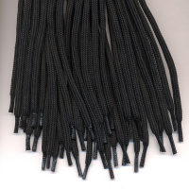 | ШКА-110-Ч | 192.00 |  |  | Изображение
 | Шнурки круглые армированные 110 см, черные, 20 шт/упак |  |  |  | 192.00 | упак | 11.8 | Изображение
 | Шнурки круглые армированные 140 см, черные, 20 шт/упак | Шнурки круглые армированные 140 см, черные, 20 шт/упак | 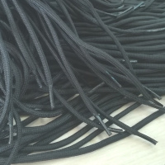 | ШКА-140-Ч | 204.00 |  |  | Изображение
 | Шнурки круглые армированные 140 см, черные, 20 шт/упак |  |  |  | 204.00 | упак | 10 | Изображение
 | Шнурки круглые армированные 160 см, черные, 20 шт/упак | Шнурки круглые армированные 160 см, черные, 20 шт/упак | 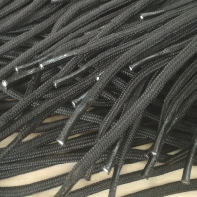 | ШКА-160-Ч | 204.00 |  |  | Изображение
 | Шнурки круглые армированные 160 см, черные, 20 шт/упак |  |  |  | 204.00 | упак | 8 | Изображение
 | Шнурки круглые армированные 90 см, черные, 20 шт/упак. | Шнурки круглые армированные 90 см, черные, 20 шт/упак. | 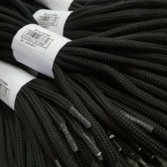 | ШКА-90-Ч | 192.00 |  |  | Изображение
 | Шнурки круглые армированные 90 см, черные, 20 шт/упак. |  |  |  | 192.00 | упак | 6 | Изображение
 | Шнурки круглые, 70 см, ассорти, 20 шт/упак | Шнурки круглые, 70 см, ассорти, 20 шт/упак | 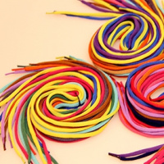 | ШК-70-АС | 108.00 |  |  | Изображение
 | Шнурки круглые, 70 см, ассорти, 20 шт/упак |  |  |  | 108.00 | упак | 10 | Изображение
 | Шнурки круглые, 70 см, белые, 20 шт/упак | Шнурки круглые, 70 см, белые, 20 шт/упак |  | ШК-70-Б | 60.00 |  |  | Изображение
 | Шнурки круглые, 70 см, белые, 20 шт/упак |  |  |  | 60.00 | упак | 6 | Изображение
 | Шнурки круглые, 70 см, черные, 20 шт/упак | Шнурки круглые, 70 см, черные, 20 шт/упак |  | ШК-70-Ч | 54.00 |  |  | Изображение
 | Шнурки круглые, 70 см, черные, 20 шт/упак |  |  |  | 54.00 | упак | 14 | Изображение
 | Шнурки плоские 110 см, ассорти, 20 шт/упак | Шнурки плоские 110 см, ассорти, 20 шт/упак | 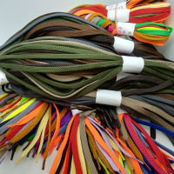 | ШП-110-АС | 204.00 |  |  | Изображение
 | Шнурки плоские 110 см, ассорти, 20 шт/упак |  |  |  | 204.00 | упак | 15 | Изображение
 | Шнурки плоские 110 см, ассорти, 20 шт/упак (с вкраплениями) |  |  |  | 204.00 | упак | 5 | Изображение
 | Шнурки плоские 110 см, белые, 20 шт/упак | Шнурки плоские 110 см, белые, 20 шт/упак | 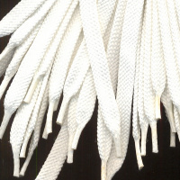 | ШП-110-Б | 192.00 |  |  | Изображение
 | Шнурки плоские 110 см, белые, 20 шт/упак |  |  |  | 192.00 | упак | 10 | Изображение
 | Шнурки плоские 110 см, белые, 20 шт/упак (с черными вкраплениями) |  |  |  | 192.00 | упак | 5 | Изображение
 | Шнурки плоские 110 см, черные, 20 шт/упак | Шнурки плоские 110 см, черные, 20 шт/упак | 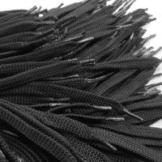 | ШП-110-Ч | 192.00 |  |  | Изображение
 | Шнурки плоские 110 см, черные, 20 шт/упак |  |  |  | 192.00 | упак | 5 | Изображение
 | Шнурки плоские 110 см, черные, 20 шт/упак (с белым вкраплением) |  |  |  | 192.00 | упак | 5 | Изображение
 | Шнурки плоские 90 см, белые, 20 шт/упак | Шнурки плоские 90 см, белые, 20 шт/упак |  | ШП-90-Б | 192.00 |  |  | Изображение
 | Шнурки плоские 90 см, белые, 20 шт/упак |  |  |  | 192.00 | упак | 3 | Изображение
 | Шнурки плоские, 90 см, ассорти, 20 шт/упак | Шнурки плоские, 90 см, ассорти, 20 шт/упак | 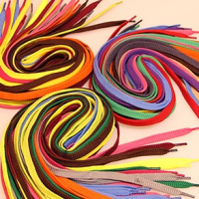 | ШП-90-АС | 204.00 |  |  | Изображение
 | Шнурки плоские, 90 см, ассорти, 20 шт/упак |  |  |  | 204.00 | упак | 10 | Изображение
 | Шнурки плоские, 90 см, черные, 20 шт/упак | Шнурки плоские, 90 см, черные, 20 шт/упак |  | ШП-90-Ч | 192.00 |  |  | Изображение
 | Шнурки плоские, 90 см, черные, 20 шт/упак |  |  |  | 192.00 | упак | 3 | Изображение

